Indice
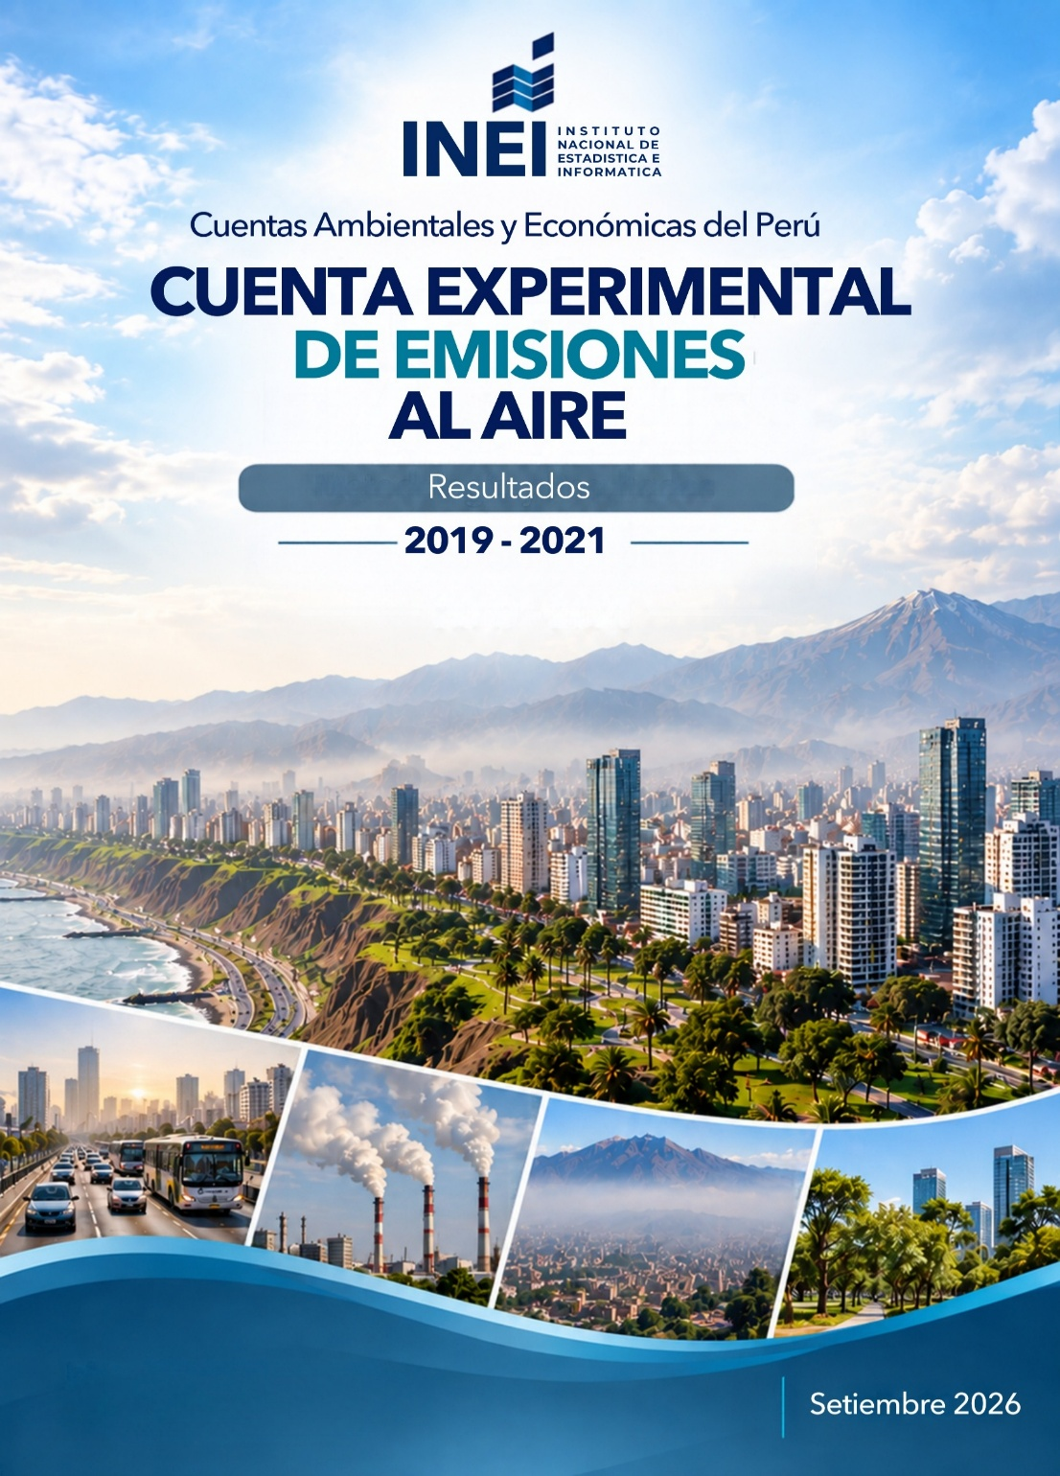
CONTENIDO
 | PERÚ: CUENTA EXPERIMENTAL DE EMISIONES AL AIRE, 2019 - 2021

 | EVOLUCIÓN DE LAS EMISIONES AL AIRE E INDICADORES DE INTENSIDAD DE GEI, POR AÑOS
 |  | CUADRO N° | 1 | PERÚ: CUADRO DE OFERTA Y UTILIZACIÓN DE LAS EMISIONES AL AIRE EN UNIDADES FÍSICAS, 2019
 |  | CUADRO N° | 2 | PERÚ: CUADRO DE OFERTA Y UTILIZACIÓN DE LAS EMISIONES AL AIRE EN UNIDADES FÍSICAS, 2020
 |  | CUADRO N° | 3 | PERÚ: CUADRO DE OFERTA Y UTILIZACIÓN DE LAS EMISIONES AL AIRE EN UNIDADES FÍSICAS, 2021
 |  | CUADRO N° | 4 | PERÚ: CUENTA DE EMISIONES AL AIRE EN UNIDADES FÍSICAS, 2019 - 2021
 |  | CUADRO N° | 5 | ESTRUCTURA PORCENTUAL
 |  | CUADRO N° | 6 | ÍNDICES BASE 100 = 2019
 |  | CUADRO N° | 7 | VARIACIÓN INTERANUAL
 |  | CUADRO N° | 8 | PERÚ: INTENSIDAD DE EMISIONES DE GEI POR PBI, 2019 - 2021 VALORES A PRECIOS CONSTANTES DE 2007
 |  | CUADRO N° | 9 | PERÚ: INTENSIDAD DE EMISIONES DE GEI POR PBI, 2019 - 2021 VALORES A PRECIOS CORRIENTES
 |  | CUADRO N° | 10 | PERÚ: INTENSIDAD DE EMISIONES DE GEI POR ACTIVIDAD ECONÓMICA, 2019 - 2021 VALORES A PRECIOS CONSTANTES DE 2007
 |  | CUADRO N° | 11 | ESTRUCTURA PORCENTUAL
 |  | CUADRO N° | 12 | ÍNDICES BASE 100 = 2019
 |  | CUADRO N° | 13 | VARIACIÓN INTERANUAL
 |  | CUADRO N° | 14 | PERÚ: INTENSIDAD DE EMISIONES DE GEI POR ACTIVIDAD ECONÓMICA, 2019 - 2021 VALORES A PRECIOS CORRIENTES
 |  | CUADRO N° | 15 | ESTRUCTURA PORCENTUAL
 |  | CUADRO N° | 16 | ÍNDICES BASE 100 = 2019
 |  | CUADRO N° | 17 | VARIACIÓN INTERANUAL

Nota institucional
El presente trabajo, desarrollado por el Instituto Nacional de Estadística e Informática (INEI) en el marco del “Programa de desarrollo de capacidades en estadísticas ambientales y de cambio climático”, contó con la asistencia técnica del Departamento de Estadísticas del Fondo Monetario Internacional (FMI) y el apoyo de la Secretaría de Estado para Asuntos Económicos de Suiza (SECO). Esta labor tiene como antecedente la elaboración de las Cuentas Experimentales de Flujos de Energía Física y Emisiones al Aire, cuyos resultados fueron publicados en julio de 2025, y le da continuidad mediante la actualización y ampliación del marco contable de las emisiones al aire para el período 2019-2021.
Disponible en: https://www.gob.pe/institucion/inei/informes-publicaciones/6954323-cuentas-experimentales-de-energia-y-emisiones-al-aire

